1. krok
Prevod z číselnej sústavy G1 do desiatkovej číselnej sústavy

Na prevod čísla | 268
 |  | Výsledok |  |  | 224
z číselnej sústavy o základe | 9

do desiatkovej číselnej sústavy použijeme excelovskú funkciu DECIMAL

FunkciaDECIMAL |  |  |  | Zadaj funkciu Decimal

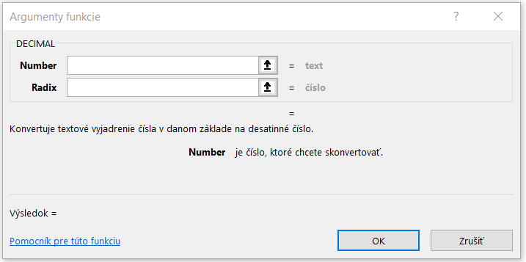
 |  | Do riadku Number zadaj hodnotu buňky F7 |  | TU
 |  | Do riadku Radix zadaj hodnotu buňky F9

 |  |  | 224

